取付管
 | ※左セルはリスト
 | ※左セルは手入力

取付管調書（管理票）
 |  |  |  |  |  |  |  |  |  |  |  | 平面図
所在地 | 福山市 | 地先 |  |  |  | 使用者 |  |  | 施設番号（本管） |  | K | 左 | 右
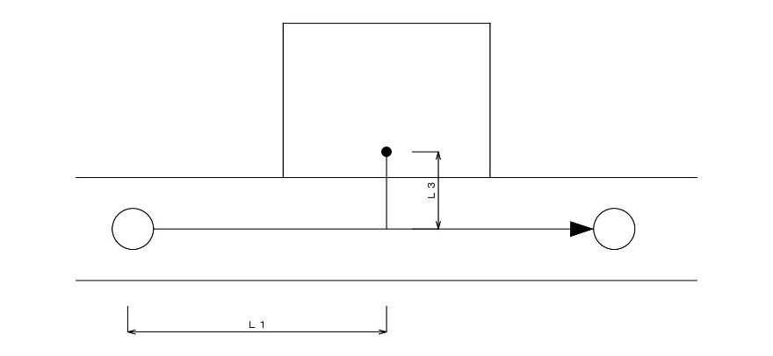
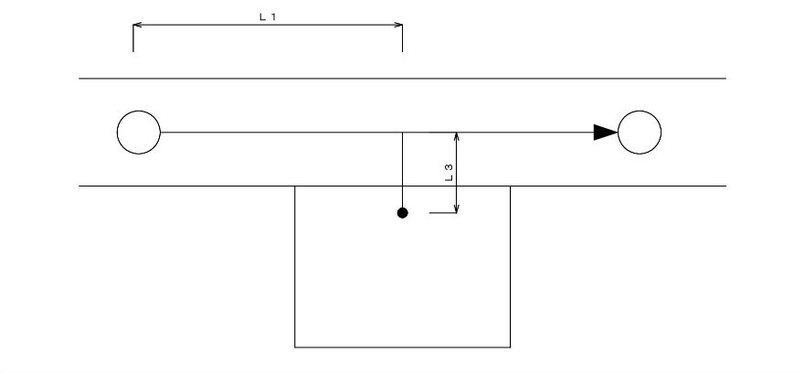
(地番) |  |  |  |  |  |  |  |  | 施設番号（取付管）
位置図 |  |  |  |  | 平面図
 |  |  |  |  |  |  | 左側

 | 位置図 貼り付け
 |  |  |  |  |  |  |  |  |  | Ｌ１＝ | m
 |  |  |  |  |  |  |  |  |  | Ｌ２＝
 |  |  |  |  |  |  |  |  |  | Ｌ３＝ | m
 |  |  |  |  |  |  |  |  |  | Ｌ４＝ |  | 断面図
 |  |  |  |  |  |  |  |  |  | Ｌ５＝ |  | ストレート | 曲がり
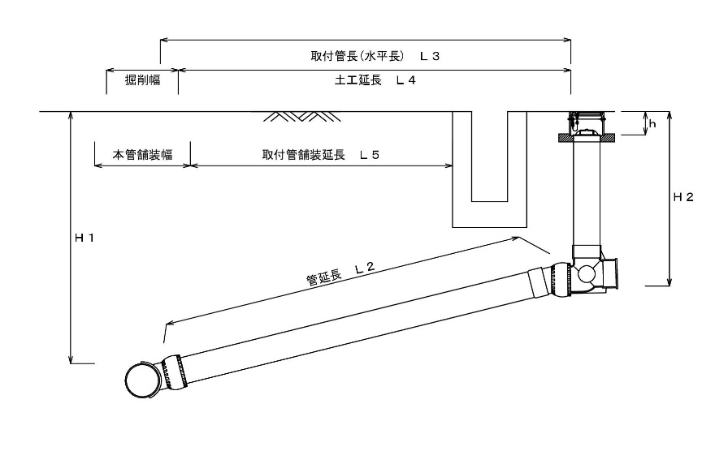
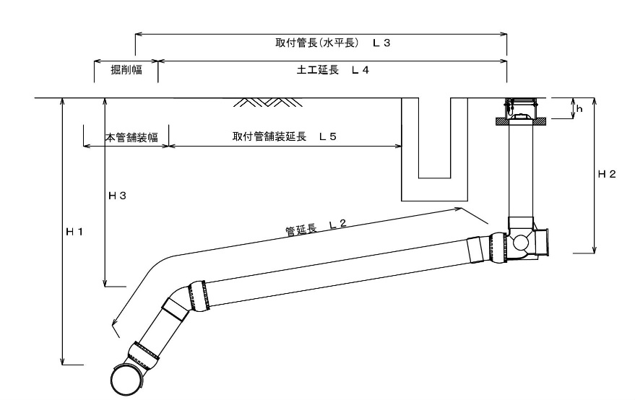
 |  |  |  |  |  |  |  |  |  | Ｌ６＝
 |  |  |  |  |  |  |  |  |  | H１ = | m
 |  |  |  |  | 断面図 |  |  |  |  | H２ = | m
 |  |  |  |  |  |  | 曲がり |  |  | H３ = | m
 |  |  |  |  |  |  |  |  |  | ｈ =

 |  |  |  |  |  |  |  |  |  | 〇 | 90°自在支管
 |  |  |  |  |  |  |  |  |  |  | マンホール接続工
 |  |  |  |  |  |  |  |  |  |  | ＤＴソケット
 |  |  |  |  |  |  |  |  |  | 〇 | 0°自在曲管
 |  |  |  |  |  |  |  |  |  | 〇 | 30°自在曲管
 |  |  |  |  |  |  |  |  |  |  |  | ストレート（ドロップ） | 曲がり（ドロップ）
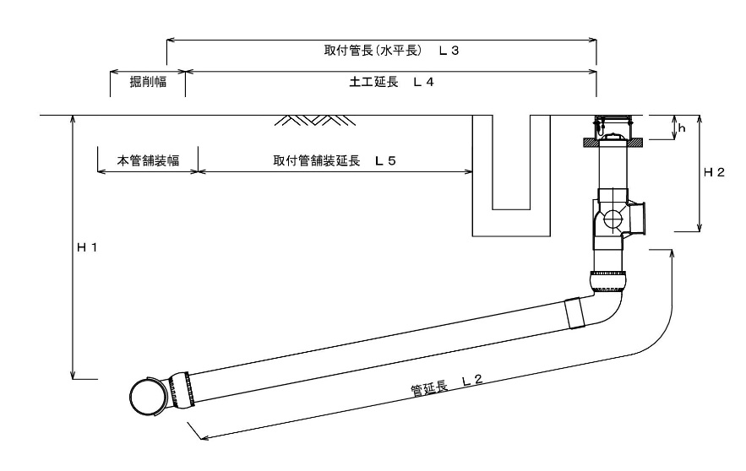
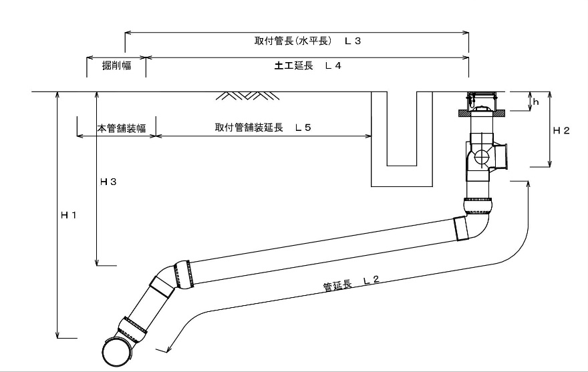
 |  |  |  |  |  |  |  |  |  | 〇 | 塩ビ桝

施工年月日 |  | 工事名称 |  |  | 本管管種・口径 |  | 取付管管種・口径 | 既設舗装構成 |  | 施工業者

年 月 日 |  | 取付管埋設工事 |  | ( - ) | ＶＵ |  | ＶＵ | Ａｓ | 鉱滓
 |  |  |  |  | φ |  | φ | ｔ＝ ｃｍ | ｔ＝ ｃｍ

 |  |  | 下水道施設等修繕工事 |  | ＨＰ |  | ＴＰ | Ａｓ
 |  |  | 取付管埋設工事 |  | ＶＵ |  | ＶＵ | Ｃｏｎ
 |  |  | 円形管埋設工事 |  |  |  | ＨＰ | インターロッキング
 |  |  | その他（民間工事） |  |  |  |  | 未舗装

